시트1_책리스트1
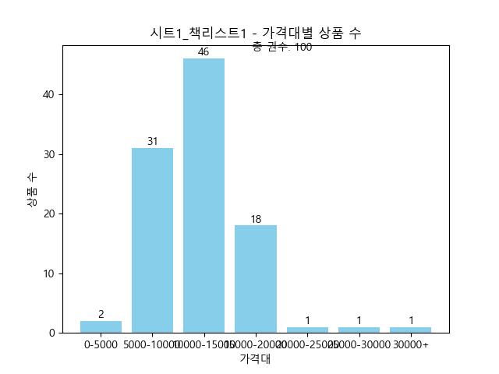
제목 | 가격
아주 희미한 빛으로도 (최은영 소설) | 15,120
도시와 그 불확실한 벽 (무라카미 하루키 장편소설) | 10,620
페어워닝 (마이클 코넬리 장편소설) | 17,550
구름에 달 가리운 방금 전까지 인간이었다 | 12,600
요괴어사 2: 각성 (역사 판타지 소설) | 18,810
미들마치 1 | 15,120
파친코(합본 한정판) (이민진 장편소설) | 10,584
위시 (니컬러스 스파크스 장편소설) | 15,390
라디오 체조 (오쿠다 히데오 장편소설) | 15,390
해리 포터와 아즈카반의 죄수(미나리마 에디션) | 11,340
죽음 이야기(상) (Faust Box) | 23,090
죽음 이야기(하) (Faust Box) | 14,970
아주 오래된 시에서 찾아낸 삶의 해답 (혼자라도 걱정 않는 삶) | 14,540
눈에 갇힌 외딴 산장에서 | 12,240
메리골드 마음 사진관 | 32,490
꿀벌의 예언 2 (베르나르 베르베르 장편소설) | 10,260
지구 생물체는 항복하라 (정보라 연작소설집) | 10,260
완전 부부 범죄 | 15,390
전생했더니 슬라임이었던 건에 대하여 21 (S Novel+) | 16,080
사라진 것들 (앤드루 포터 소설) | 15,300
명탐정의 창자 | 14,370
속임수의 섬 | 12,150
약사의 혼잣말 13 (카니발 플러스) | 14,370
듄의 세계 (『듄』에 영감을 준 모든 것들) | 13,260
호밀밭의 파수꾼 | 9,720
돌연한 출발 (프란츠 카프카 단편선) | 10,260
이처럼 사소한 것들 | 16,200
작은 책방 | 11,340
파친코 2 (이민진 장편소설│애플TV 드라마 '파친코' 원작) | 14,970
귀신들의 땅 (천쓰홍 장편소설) | 12,600
꿰맨 눈의 마을 (조예은 소설) | 15,390
나미야 잡화점의 기적(무선 보급판) (히가시노 게이고 장편소설) | 11,340
왜 나는 너를 사랑하는가(70만 부 기념 리커버) | 7,700
단 한 사람 (최진영 장편소설) | 19,800
날씨가 좋으면 찾아가겠어요 (이도우 장편소설) | 11,200
인간 실격 | 8,550
데미안 | 13,680
참을 수 없는 존재의 가벼움 (국내 출간 30주년 기념 특별판) | 10,080
말하고 싶은 비밀 (영화 '말하고 싶은 비밀' 원작) | 12,420
모비딕 | 15,390
7인 1역 | 13,950
설자은, 금성으로 돌아오다 (정세랑 장편소설) | 14,370
스파이 외전 (남조선 해방전쟁 프로젝트) | 10,620
종의 기원 (정유정 장편소설) | 14,970
오늘 밤, 거짓말의 세계에서 잊을 수 없는 사랑을 | 6,500
이반 일리치의 죽음 | 8,190
바다가 들리는 편의점(겨울 한정판 에디션) | 6,500
멋진 신세계 | 12,830
불편한 편의점 (김호연 장편소설, 40만부 기념 벚꽃 에디션) | 9,450
파견자들 (김초엽 장편소설) | 10,260
아침 그리고 저녁 (욘 포세 장편소설ㅣ2023년 노벨문학상 수상작가 욘 포세 소설) | 7,560
연금술사 (파울로 코엘료 장편소설) | 18,810
구의 증명 | 10,350
동물농장 | 7,460
1984 | 12,600
회색 인간 | 8,820
싯다르타 | 16,250
해리 포터와 비밀의 방(미나리마 에디션) | 7,600
노르웨이의 숲 | 18,000
이방인 | 10,690
심판 | 7,920
용의자 X의 헌신 (제134회 나오키상 수상작, 갈릴레오 시리즈 3)수상작 | 8,000
해리 포터와 마법사의 돌 1 (해리포터 20주년 개정판) | 7,560
노인과 바다 | 10,800
장하리 (자유와 진실을 향한 외침) | 8,640
가면산장 살인사건 | 6,300
해리 포터와 마법사의 돌 2 (해리포터 20주년 개정판) | 5,040
차라투스트라는 이렇게 말했다 | 4,000
오만과 편견 | 8,550
해리 포터와 비밀의 방 1(해리포터 20주년 개정판) | 6,930
고려거란전쟁(상) (고려의 영웅들) | 4,750
아몬드 (제10회 창비 청소년문학상 수상작) | 11,120
브람스를 좋아하세요 | 8,190
악의 | 6,840
고려거란전쟁(하) (고려의 영웅들) | 5,040
설국 | 28,220
붉은 궁 | 14,540
고도를 기다리며 (1969년도 노벨문학상 수상작) | 10,710
1984 | 8,100
시지프 신화 | 6,300
우주 여행자를 위한 한국살이 가이드북 | 10,180
죄와 벌 1 | 9,410
참을 수 없는 존재의 가벼움 | 6,930
부처스 크로싱 (존 윌리엄스 장편소설) | 5,500
외투 | 11,120
살인자의 쇼핑몰 2 (디즈니플러스 오리지널 시리즈 <킬러들의 쇼핑몰> 원작 소설) | 14,370
불편한 편의점 2 (김호연 장편소설) | 10,584
잘못된 장소 잘못된 시간 | 7,020
메리골드 마음 세탁소(30만 부 기념 한정 플라워 에디션) (윤정은 장편소설) | 13,320
비가 오면 열리는 상점(윈터에디션) (유영광 장편소설) | 5,250
오늘날 혁명은 왜 불가능한가 (모두가 똑같고 모두가 고립된 세상에서) | 12,600
마지막 마음이 들리는 공중전화 (이수연 장편소설) | 8,820
인생(위화 작가 등단 40주년 기념 리커버 특별판) (위화 장편소설) | 15,390
기억하라 우리 삶은 이미 아름다운 것임을 (조정희 장편소설) | 11,340
바다가 들리는 편의점 2 | 13,500
황금종이 1 (조정래 장편소설) | 9,450
수족관 (유래혁 장편소설) | 14,370
황금종이 2 (조정래 장편소설) | 10,080
시한부 (백은별 장편소설) | 14,370
이끼숲 | 16,020

